Resonancia
PRÁCTICA 8 |  |  |  |  | RESONANCIA DEL CIRCUITO RLC

Mesa |  |  |  | Nombre y apellidos1 |  | David Arnal García
Grupo |  |  |  | Nombre y apellidos2
Fecha |  |  |  | Nombre y apellidos3

En esta práctica se analiza el comportamiento de un circuito RLC en corriente alterna. Para ello estudiaremos la respuesta del circuito a distintas frecuencias midiendo la tensión aplicada y la intensidad que recorre el circuito.

ACTIVIDAD 1: Une una resistencia de 47 , un condensador de 4,7 F y una autoinducción de 9 mH en serie, conectados al generador de corriente alterna con una tensión máxima de 5 V.

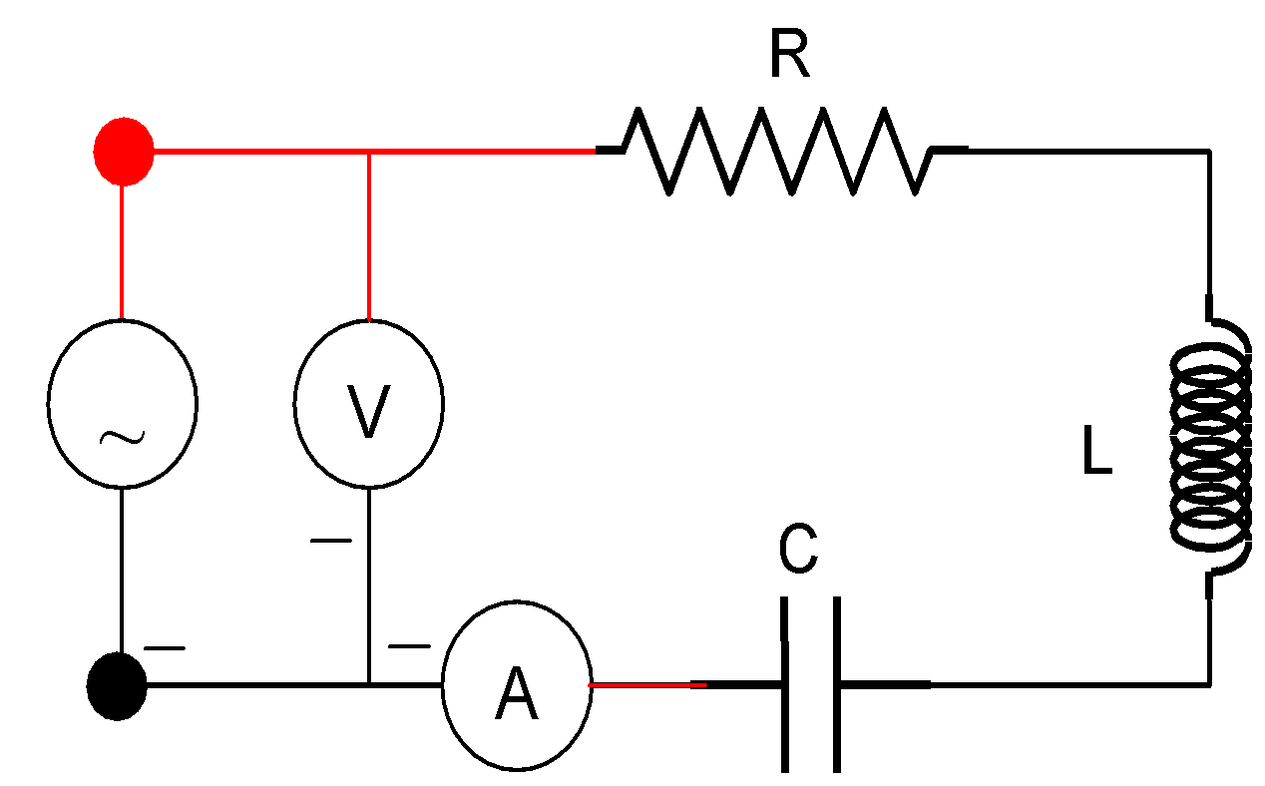
Sitúa un voltímetro en paralelo con la fuente y un amperímetro en serie. Recuerda que ambos funcionarán en régimen de corriente alterna. Las tierras del generador y polímetros deben de coincidir (ver figura).

ACTIVIDAD 2: Varía la frecuencia de la corriente alterna y mide la tensión eficaz aplicada (Vef) y la intensidad eficaz (Ief), completando la siguiente tabla con el valor de la impedancia (Z = Vef/Ief):

R | 47 | W
L | 9.00E-03 | H
C | 4.70E-06 | F
Resonancia RLC
f (Hz) | V (V) | I (mA) | Z (W)
100 | 2.90 | 11.90 | 243.70
200 | 2.60 | 16.00 | 162.50
300 | 2.46 | 17.53 | 140.33
400 | 2.40 | 18.14 | 132.30
500 | 2.37 | 18.33 | 129.30
600 | 2.37 | 18.38 | 128.94
700 | 2.38 | 18.34 | 129.77
800 | 2.38 | 18.24 | 130.48
900 | 2.40 | 18.07 | 132.82
1000 | 2.43 | 17.80 | 136.52
1200 | 2.46 | 17.44 | 141.06
1400 | 2.51 | 16.96 | 148.00
1600 | 2.56 | 16.41 | 156.00
1800 | 2.60 | 15.88 | 163.73
2000 | 2.65 | 15.32 | 172.98
2500 | 2.75 | 13.98 | 196.71
3000 | 2.83 | 12.72 | 222.48
3500 | 2.91 | 11.66 | 249.57

ACTIVIDAD 3: Representar gráficamente Z vs f. Se observa un mínimo en la impedancia que se produce en la frecuencia de resonancia. Encuentra este mínimo y la frecuencia de resonancia (mínimo de la curva).

 | Zmin = | 128, 94 | W |  |  | fo-exp = | 648.50 | Hz

ACTIVIDAD 4: Compara la frecuencia de resonancia experimental obtenida antes con la frecuencia de resonancia teórica:

 |  |  |  |  |  | fo-teo = | 643.35 | Hz
 |  |  |  |  |  |  | para C y L haz referencia a las celdas de arriba
ACTIVIDAD 5: Repite la actividad 2 introduciendo la barra de hierro en la bobina. Completa la tabla:
Resonancia RLC (con núcleo abierto)
f (Hz) | V (V) | I (mA) | Z (W)
50 | 3.10 | 6.90 | 449.28
100 | 2.80 | 13.00 | 215.38
150 |  |  | #DIV/0!
200 |  |  | #DIV/0!
250 |  |  | #DIV/0!
300 |  |  | #DIV/0!
350 |  |  | #DIV/0!
400 |  |  | #DIV/0!
450 |  |  | #DIV/0!
500 |  |  | #DIV/0!
550 |  |  | #DIV/0!
600 |  |  | #DIV/0!
650 |  |  | #DIV/0!
700 |  |  | #DIV/0!
750 |  |  | #DIV/0!
800 |  |  | #DIV/0!
850 |  |  | #DIV/0!
900 |  |  | #DIV/0!

ACTIVIDAD 6: Representar gráficamente Z vs f. Se observa un mínimo en la impedancia que se produce en la frecuencia de resonancia. Encuentra este mínimo y la frecuencia de resonancia (mínimo de la curva).

 | Z'min = |  | W |  |  | f'o-exp = |  | Hz

ACTIVIDAD 7: Ahora el coeficiente de autoinducción no es el que marca el aparato sino otro desconocido L’. Despeja L’ de la ecuación y encuentra su valor experimental.

 |  |  | L’ = |  | mH
 |  |  |  | recuerda que has de multiplicar por 1000 para obtener mH
ACTIVIDAD 8 Repite la actividad 5 cerrando el núcleo de hierro.

Resonancia RLC (con núcleo cerrado)
f (Hz) | V (V) | I (mA) | Z (W)
20 |  |  | #DIV/0!
30 |  |  | #DIV/0!
40 |  |  | #DIV/0!
50 |  |  | #DIV/0!
60 |  |  | #DIV/0!
70 |  |  | #DIV/0!
80 |  |  | #DIV/0!
90 |  |  | #DIV/0!
100 |  |  | #DIV/0!
150 |  |  | #DIV/0!
200 |  |  | #DIV/0!
250 |  |  | #DIV/0!
300 |  |  | #DIV/0!
400 |  |  | #DIV/0!
500 |  |  | #DIV/0!
600 |  |  | #DIV/0!
700 |  |  | #DIV/0!
800 |  |  | #DIV/0!

ACTIVIDAD 9: Representar gráficamente Z vs f. Se observa un mínimo en la impedancia que se produce en la frecuencia de resonancia. Encuentra este mínimo y la frecuencia de resonancia (mínimo de la curva).

 | Z''min = |  | W |  |  | f''o-exp = |  | Hz
ACTIVIDAD 10: Procede de modo similar a la A7.

 |  |  | L’'= |  | mH
 |  |  |  | recuerda que has de multiplicar por 1000 para obtener mH

